画面レイアウト・項目定義

問合せ機能

 | 画面レイアウト | 画面項目定義
 |  | お問い合せ確認画面
 | ・お問合せ画面 | No | 項目名 | タイプ | 文字入力 | 制限・定義・備考
 |  | 1 | お問合せ | 文字列 | 不可 | -
 |  | 2 | お名前 | 文字列 | 不可 | -
 |  | 3 | お名前入力欄 | 文字列 | 可 | 必須、20文字 半角・全角 ブランク プレースホルダーが必要
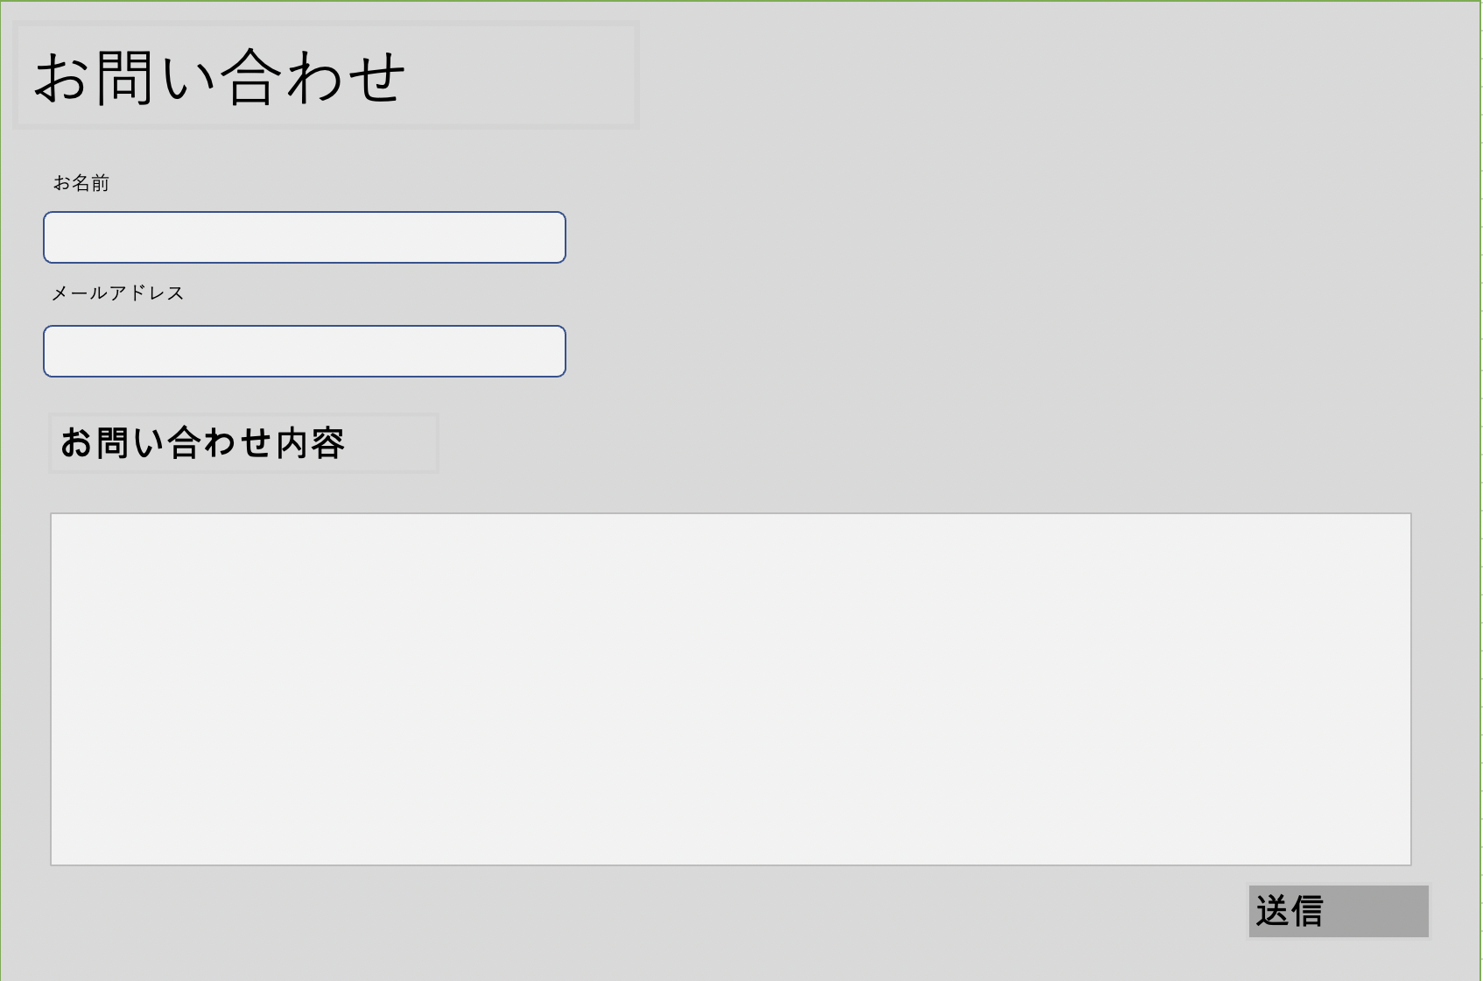
 |  | 4 | メールアドレス | 文字列 | 不可 | -
 |  | 5 | メールアドレス入力欄 | 半角英数字 | 可 | 必須、40文字 半角英数字のみ プレースホルダーが必要
 |  | 6 | お問い合わせ内容 | 文字列 | 不可 | -
 |  | 7 | お問合せ内容入力欄 | 文字列 | 可 | 必須、200文字 半角・全角 ブランク プレースホルダーが必要
 |  | 8 | 送信 | ボタン | 不可 | -
 |  | 送信確認画面
 |  | No | 項目名 | タイプ | 文字入力 | 制限・定義・備考
 |  | 9 | お問合せ | 文字列 | 不可 | -
 |  | 10 | お名前 | 文字列 | 不可 | -
 |  | 11 | お名前入力欄 | 文字列 | 不可 | No3の値が入る
 |  | 12 | メールアドレス | 文字列 | 不可 | -
 |  | 13 | メールアドレス入力欄 | 半角英数字 | 不可 | No5の値が入る
 |  | 14 | お問い合わせ内容 | 文字列 | 不可 | -
 |  | 15 | お問合せ内容入力欄 | 文字列 | 不可 | No7の値が入る
 |  | 16 | 送信 | ボタン | 不可 | -
 |  | 17 | 内容修正遷移ボタン | ボタン | 不可 | -
 |  | 送信確認画面
 |  | No | 項目名 | タイプ | 文字入力 | 制限・定義・備考
 |  | 18 | 送信お礼の文言 | 文字列 | 不可 | -
 | ・送信確認画面 | 19 | ホームリンク | リンク | 不可 | -
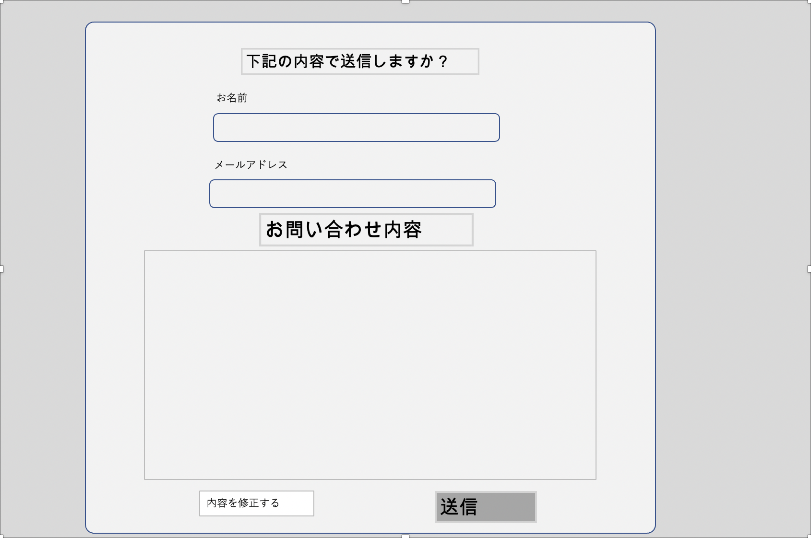

 | 送信完了画面

